エビデンス
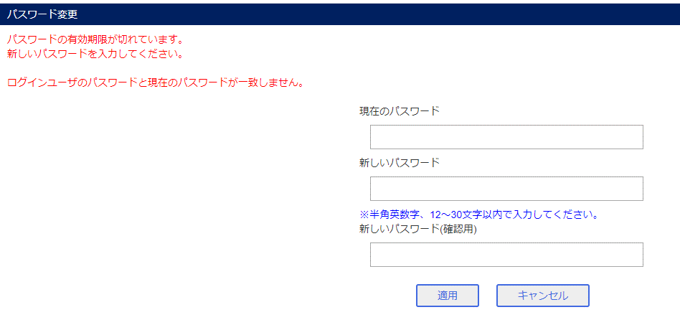
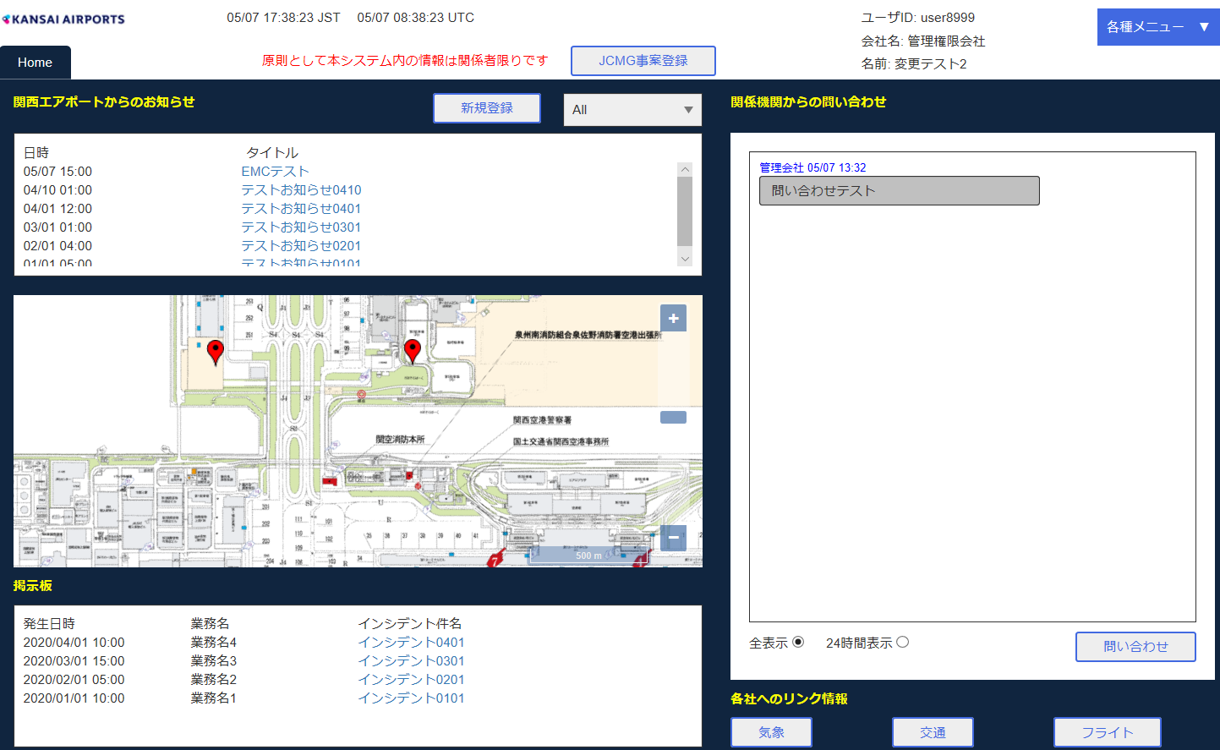
ブラウザA

パスワード変更画面
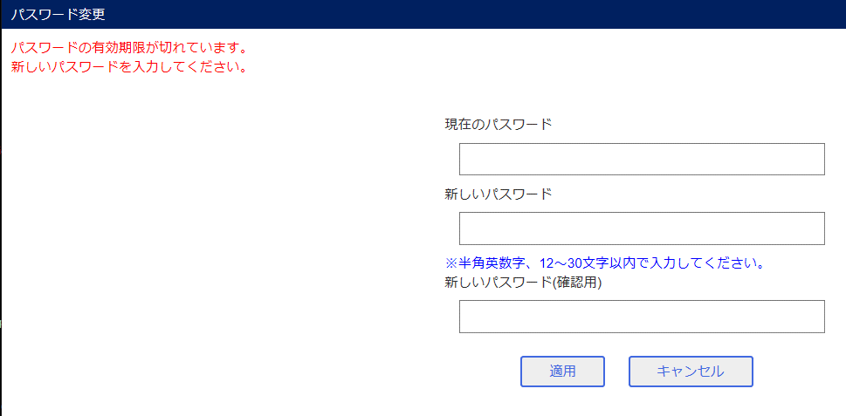

ブラウザB

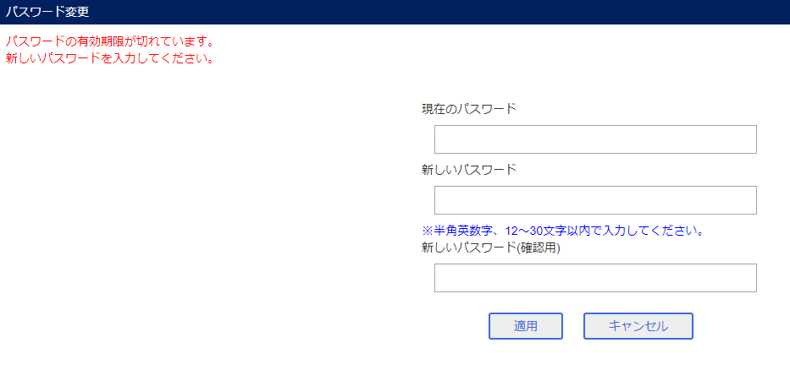

ブラウザA 適用ボタン押下 確認メッセージ
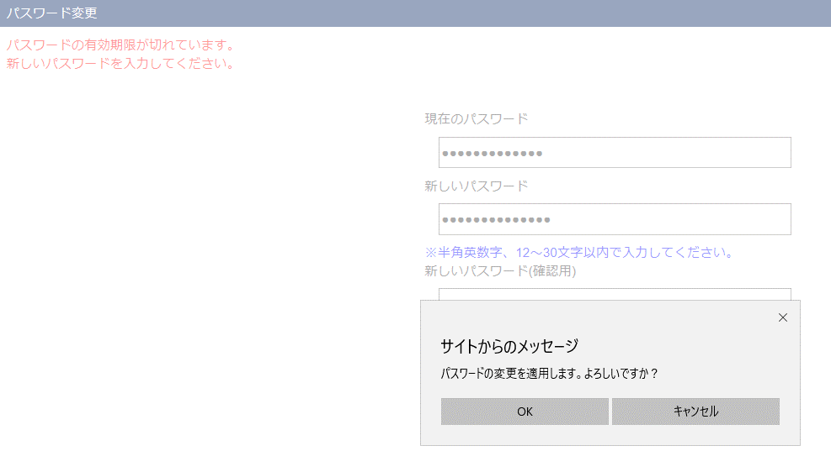

ログイン画面

ブラウザB 適用ボタン押下 確認メッセージ
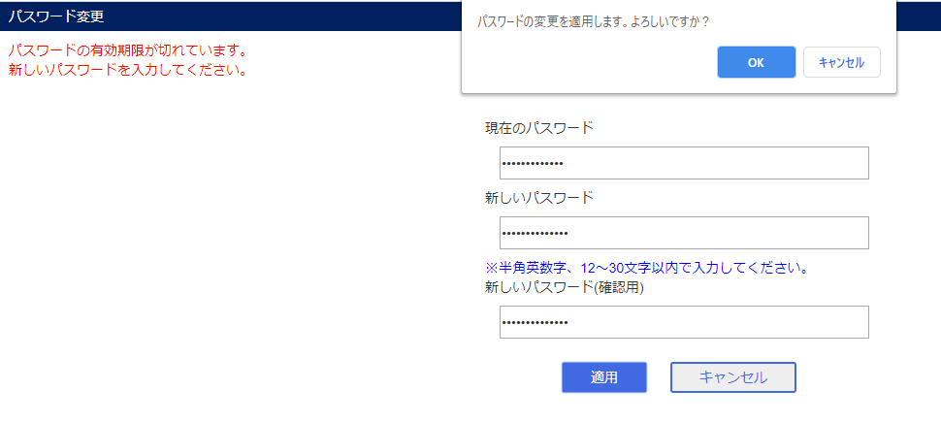

エラーメッセージ

